关系图
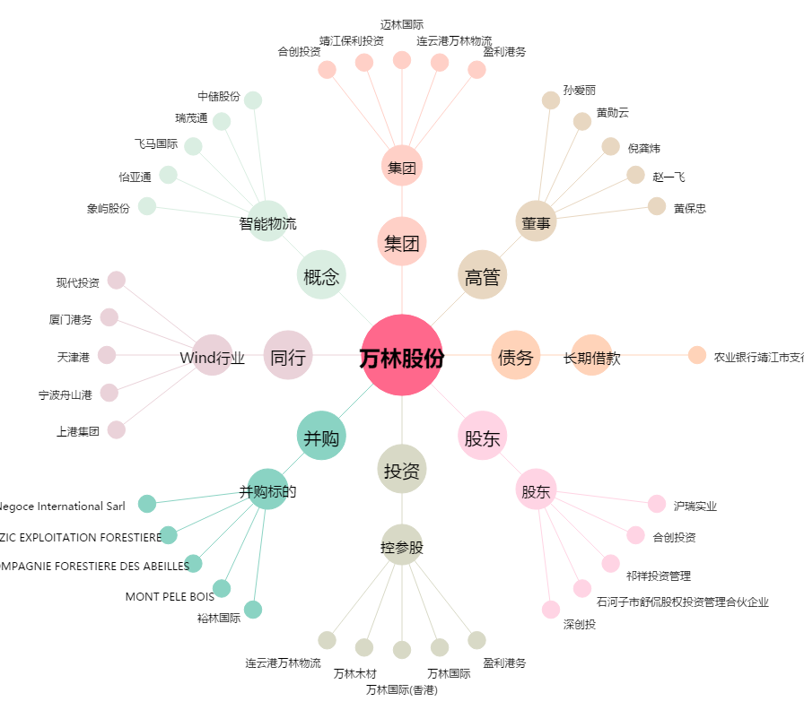
万林股份[603117.SH] - 关系概览图

